개발3 수주확정통제
 | 화면정보
 | 서비스모델 |  | HLB |  | 단위업무명 |  |  |  | 프소세스 |  |  | 프로세스설계자

 | 최초작성자 |  | 심연 |  | 최초작성일 | 2025-06-12 |  |  | 최종작성자 |  |  | 최종작성일

 | 화면명 |  | 수주확정통제(제약)_hlb |  | 화면 ID | FrmWPAMSLOrderConfirm_hlb |  |  | 개발등록 ID |  |  | 개발자
개발[3]: 수주확정통제

화면 : 수주확정처리(제약)_hlb
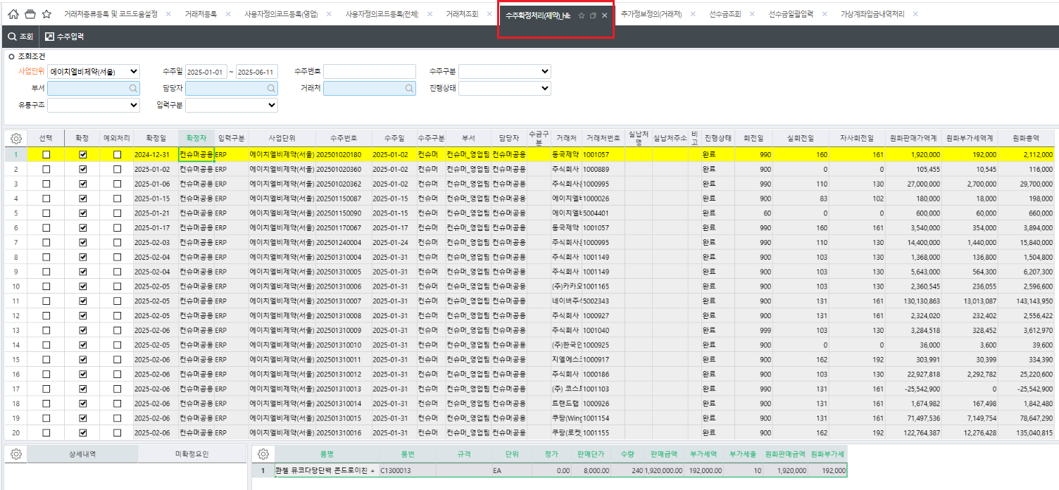

기존 생성된 추가정보
회전일
선수금구분
수주제한적용
수금개월
값을 옵션추가 개발시 사용

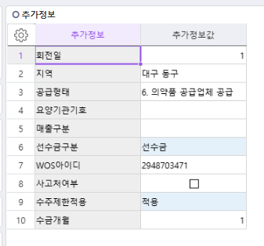

1. 개선 흐름 (To-Be) 기존에는 수주확정 시 "회전일 기준"만으로 출고를 제한하였으나, 사업부 또는 거래처별 상황에 따라 유연한 통제 조건이 필요함. 사용자정의코드 옵션 및 추가정보정의(거래처) 설정 정보를 활용해 수주확정 시 다양한 통제 조건을 사전에 지정 가능, 선택한 통제 방법과 통제월/금액에 따라 수주확정통제 적용

2.기능 정의 2.1 거래처추가정보 일반 – 거래처등록에 선수금 거래처 미 지정된 거래처 ( 수주통제 적용 ) 선수금 – 거래처등록에 선수금으로 지정된 거래처 ( 잔액이 0원일때만 수주확정 가능 , ★모든 조건 무시 )

★로직추가
[수주제한적용] 적용/미적용을 최우선으로 적용하여
적용시에만 아래로직을 적용
미적용시 적용안 함 (선수금도 포함)
※공란시에는 적용
공정거래관리팀 요청 , 체크박스로 변경
 |  |  |  |  |  |  |  |  |  |  |  | 수주통제방법 | 회전일 | 월
step 1) 추가정보정의(거래처) -> 설정(선수금거래처) |  |  |  |  |  | Step 2) 거래처등록 -> 추가정보 -> 선수금거래처 v |  |  |  |  |  | 금액 | 체크

선수금거래처 추가정보 추가하지 않고
기존 [선수금구분]으로 대체하여 사용
선수금 과 그외 값으로 구분

2.2 사용자정의코드 설정 설정 위치: 사용자정의코드(전체) FrmWDAUMinorDEV 통제방법: - 방법1) 회전일 - 현재 적용된 기준 - 방법2) 월 단위 - 지정된 N개월 전 월의 매출 기준 → 해당 기간 내 채권잔액이 0원이어야 수주확정 가능 ( ex : 1개월로 지정 시 1개월 전 매출 (전월1일~ 말일)이 다음달 출고 시 채권 잔액이 0원이어야 수주 확정가능) - 방법3) 금액 - 기간 상관없이 채권잔액이 거래처별 설정 금액 이하일 때만 수주확정 가능 수주통제방법이 '월 단위' 또는 '월 단위+금액'인 경우 필수 입력 - 방법4) 월 단위 + 금액 - 월 단위 기준으로 적용 + 0원이 아닌 설정된 금액 이하일때 수주통제방법이 '금액' 또는 '월 단위+금액'인 경우 필수 입력 => 사용자정의코드에서 기본으로 지정된 유통구조 전체에 적용되고 통제방법 / 통제월이 적용된다.

거래처별 값이 없을때 기본으로 지정되는 값
사용자정의코드등록(전체) | 대분류명 | 소분류코드 | 소분류명 | 순서 | 비고 | 사전명 | 사용여부 | 통제적용기준 | 값 | 단위
 | 기본수주통제방법 |  | 미적용 | 0 |  |  | TRUE | FALSE
 |  |  | 회전일 | 1 |  |  | TRUE | FALSE | 0 | 일
 |  |  | 월 단위 | 2 | 기본수주통제월 |  | TRUE | TRUE | 1 | 개월
 |  |  | 금액 | 3 |  |  | TRUE | TRUE | 0 | 원

 |  |  | 월 단위+금액 |  | 월 단위+금액' 통제법 선택 시 월 단위 및 금액의 값 입력 필수 |  | TRUE | FALSE

 | 대분류명 | 소분류코드 | 소분류명 | 순서 | 비고 | 사전명 | 사용여부 | 통제적용기준 | 유통구조(코드도움)
 | 기본수주통제 유통구조 |  | 유통구조 | 0 | 기본으로 지정된 유통구조 |  | TRUE | TRUE | 일반도매
 |  |  |  |  |  |  | FALSE | FALSE
유통구조로 수주확정통제 적용부분 삭제
개별 거래처별로 적용 / 미적용 설정함
 |  |  |  |  |  |  | FALSE | FALSE
 |  |  |  |  |  |  | FALSE | FALSE
 |  |  |  |  |  |  | FALSE | FALSE

2.3 거래처별 통제조건 지정 (예외 적용) 설정 위치: 추가정보정의(거래처) FrmWCMUserDefine_Cust 1) 코드도움으로 통제방법 옵션 생성 -> 2) 추가정보정의에 통제방법 콤보(커드도움)로 설정가능

코드도움 | 코드도움 | 방법코드 | 통제방법
 | 기본수주통제방법 |  | 회전일
 |  |  | 월 단위
 |  |  | 금액
 |  |  | 월 단위+금액

추가정보정의(거래처) | 추가정보정의(이름) |  | 추가정보명 | 순서 | 입력형태 | 코드도움 상수 | 필수여부 |  | 코드도움파라메터 | 마스크 | 일련번호 | 코드도움보이기 | 소수점 자릿수
 | 거래처 |  | 통제방법 | 1 | 콤보 | 기본수주통제방법 | FALSE | FALSE |  |  | 1000012 | FALSE | 0
 |  |  | 회전일 | 2 | 숫자 |  | FALSE | FALSE |  |  | 1000002 | FALSE | 0
 |  |  | 월 단위 | 3 | 숫자 |  | FALSE | FALSE |  |  | 1000009 | FALSE | 0
 |  |  | 금액 | 4 | 숫자 |  | FALSE | FALSE |  |  | 1000010 | FALSE | 0

예: 추가정보정의(거래처)

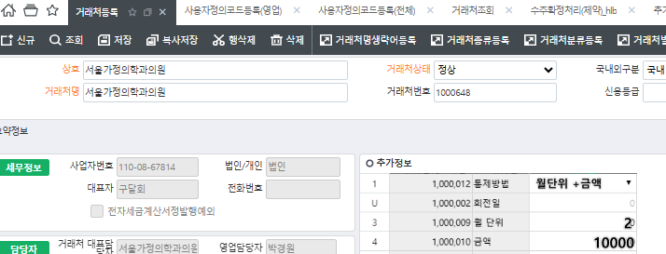 예: 거래처등록 -> 추가정보

 |  |  |  |  |  |  | - 통제방법은 회전일 시 , 회전일 값 입력 필수; - 통제방법은 월 단위 시 , 월 단위 값 입력 필수; - 통제방법은 금액 시 , 금액 값 입력 필수; - 통제방법은 월 단위+금액 시 ,월 단위 값 및 금액 값 둘다 입력 필수.
 |  |  |  |  |  | <-----------

3. 적용로직 우선순위 1)거래처구분 = 선수금인 경우 → 선수금 잔액이 0원일 때만 다른 조건 무시하고 수주 확정 가능 (최우선 조건) 2)거래처 추가정보 설정이 존재할 경우 → 거랴처별 수주통제방법/월/금액 조건 적용 3)그 외의 경우 → 사용자정의코드의 설정된 값으로 적용

Sheet1
※ 개발[3] : 수주확정통제

 | 1. 통제 기준 : 거래처정보(마스터) 추가정보 항목

 |  | ◎ 현재 거래처정보(마스터) 추가항목
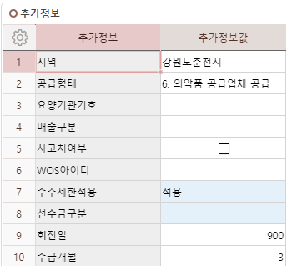
통제 우선순위

통제기준
 |  |  |  |  | 수주제한적용 |  | 여부 체크 (변경될 수 있음)
 |  |  |  |  | 선수금구분 | 선수금 | 선수금거래처 구분
 |  |  |  |  | 수주통제방법 | 월단위 | 콤보박스선택 / 적용 체크하였는데 선택하지 않는 경우…
 |  |  |  |  | 수금개월 | 1 | 수주통제방법이 [월단위]가 포함된 경우 필수 입력 | [월단위], [월단위+금액]
 |  |  |  |  | 회전일 | 30 | 수주통제방법이 [회전일]이 포함된 경우 필수 입력 | [회전일], [회전일+금액]
 |  |  |  |  | 금액 | 100,000,000 | 수주통제방법에 [금액]이 포함된 경우 필수 입력 | [금액], [월단위+금액], [회전일+금액]

 |  |  |  |  | 수주통제방법
 |  |  |  |  | 월단위
 |  |  |  |  | 회전일
추가정보 등록예정
 |  |  | 11 | 수주통제방법 | 금액 | 신규처 등록 시 미입력 하는 경우 기본값 설정 가능하도록 요청
 |  |  | 12 | 금액 | 월단위+금액
 |  |  |  |  | 회전일+금액

